Hlavní


 | Formularz zamówieniowy stołów aluminiowych




 |  | Wprowadzenie | Zamawianie

Ceny obowiązują od 1.5.2022/Wersja 22.2

50x50
 |  | 50 x 50 mm |  |  |  | Strona główna

 |  |  |  |  |  | Powrót do wyboru profilu

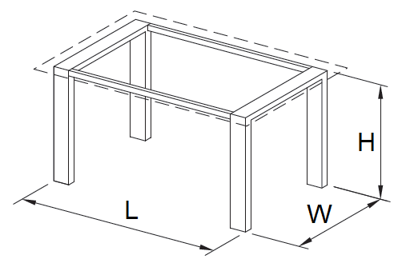

A - odpowiedni do blatu drewnianego | B - odpowiedni do blatu szklanego |  | C - wpuszczany blat stołu

Rabat

Długość

Szerokość (W)

Wysokość (H)

Wykończenie powierzchni

Rodzaj ślizgacza

Sposób połączenia nogi

Ilość sztuk

 |  | Kalkulacja ceny
 |  |  |  | Bez VAT | VAT naliczony
 |  | Całkowita cena podstawowa |  | 0 Kč | 0 Kč
 |  | Całkowita cena po rabacie |  | 0 Kč | 0 Kč

 |  |  |  |  |  | Podsumowanie

